상품제안서
캐릭터 편안한 목보호 목쿠션 옐로우 | 상품코드: F28034

 |  |  |  |  |  |  | 02-412-0044 | www.easy1.co.kr
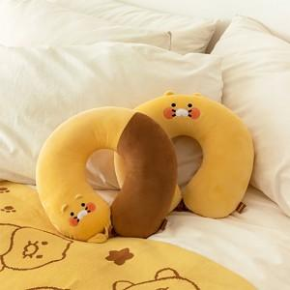

【상세/제작정보】

【인쇄/포장옵션】 | / 포장불가능

【공급단가】 | 수량 | 30~ | 100~ | 300~ | 500~ | 1,000~
*VAT별도 | 단가 | 13,400원 | 13,190원 | 12,870원 | 12,550원 | 12,330원

【상품 URL】 | http://www.easy1.co.kr/src/goods_detail.php?gdno=28034

